Formato
 |  |  | INFORME DIARIO DE SUPERVISIÓN
 |  |  |  | NOMBRE DE PROYECTO |  |  |  |  | FECHA: |  | 16 de febrero de 2024
 |  |  |  |  |  |  |  |  |  |  |  |  | …....
Proyecto: |  | NOMBRE DEL PROYECTO
Contratista: |  | Nombre de la empresa |  |  |  | Frente de Trabajo |  | Colocar ubicación del reporte
Preparado por: |  | Nombre de persona |  |  |  |  |  |  |  | No.: | ID-NOMBRE PROYECTO-2024-02-16
Condiciones Climáticas |  |  | Soleado: 06 HORAS |  | Nublado: 02 HORAS |  |  |  |  | Lluvioso: 00 HORAS

DESCRIPCIÓN DE ENCARGADOS EN SITIO |  |  |  |  | CANTIDAD DE PERSONAL EN SITIO
NOMBRE DE EMPRESA
CARGO |  |  |  | NOMBRE | PERSONAL ADMINISTRATIVO |  |  |  |  |  | # | PERSONAL DE CAMPO | #
INGENIERO RESIDENTE |  |  |  |  | Gerente de obra |  |  |  |  |  | 0 | Capataz | 0
GERENTE DE PROYECTO |  |  |  |  | Ingeniero residente |  |  |  |  |  | 0 | Albañiles | 0
SSHO |  |  |  |  | Ingeniero de calidad |  |  |  |  |  | 0 | Plomeros | 0
 |  |  |  |  | SSHO |  |  |  |  |  | 0 | Reforzadores | 0
 |  |  |  |  | Social |  |  |  |  |  | 0 | Ayudantes | 0
NOMBRE DE EMPRESA |  |  |  |  | Ambiental |  |  |  |  |  | 0 | Eléctricos | 0
CARGO |  |  |  | NOMBRE | Otros |  |  |  |  |  | 0 | Ayudante electricidad | 0
ING.RESIDENTE (ÁREA) |  |  |  |  | Celadores |  |  |  |  |  | 0 | Acabados | 0
GERENTE DE PROYECTO |  |  |  |  |  |  |  |  |  |  |  | Soldador | 0
AMBIENTAL |  |  |  |  |  |  |  |  |  |  |  | Armador | 0
SSHO
SOCIAL |  |  |  |  | TOTAL DE PERSONAL EN LA OBRA |  |  |  |  |  | 0

DESCRIPCIÓN DEL EQUIPO DISPONIBLE EN SITIO
1 | Rotomartillo |  |  |  | 7 | Plancha compactadora
2 | Esmeril |  |  |  | 8 | Apisonador wacker
3 | Sierra circular |  |  |  | 9 | Mezcladora de concreto (1 saco)
4 | Taladro |  |  |  | 10
5 | Soplador eléctrico |  |  |  | 11
6 | Camping gas (soplete) |  |  |  | 12

RECOMENDACIONES AL CONTRATISTA / ASPECTOS RELEVANTES

DESCRIPCIÓN DE LAS ACTIVIDADES REALIZADAS

Exteriores:
1- | Instalación de piezas de adoquines en aceras de exterior de cafetería.
2- | Pintura de cordones en áreas verde de parque mirador.
3- | Pintura de cordones en áreas verde de parque mirador.
4- | Remoción de revestimientos en antepecho de cerramiento en cafetería.

Planta baja:
1- | Construcción de mochetas en antepecho de ventana en escalera.
2- | Instalación de baldosas en piso de cocina.
3- | Resanes en antepecho de ventana de escalera.

Planta Alta:
1- | Instalación de lámparas en techo de oficina de planta alta.

SUPERVISIÓN |  |  |  |  | CONTRATISTA:
 |  |  | ING. |  |  |  |  | ING.

 |  |  |  |  |  |  |  |  |  |  |  |  | PAG. 1-2

REGISTRO FOTOGRÁFICO DE LAS ACTIVIDADES REALIZADAS

 | 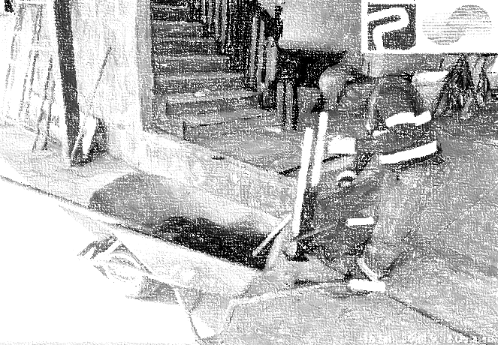 |  |  |  |  |  | 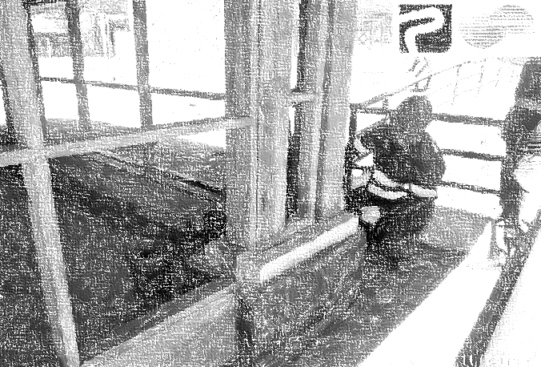

 | Foto # 1: Construcción de mochetas en antepecho de ventana en escalera. |  |  |  |  |  | Foto # 2: Instalación de piezas de adoquines en aceras de exterior de cafetería.

 | Foto # 3: |  |  |  |  |  | Foto # 4:

 | Foto # 5: |  |  |  |  |  | Foto # 6:

 | Foto # 7: |  |  |  |  |  | Foto # 8:

 |  |  |  |  |  |  |  |  |  |  |  |  | PAG. 2-2

